Inbouwschets
NovoFirescreen EW60

 |  |  |  |  |  |  | Invoerscherm
 | Aantal: | Opdrachtgever: |  |  | Bedieningszijde:
 | Positienummer: | Contactpersoon: |  |  |  |  | Dagmaatbreedte | 4000
 | Project datum: | Uw projectnummer: |  |  | Referentie |  | Dagmaathoogte | 4000
 | Gewenste leverweek: | Uw referentie:
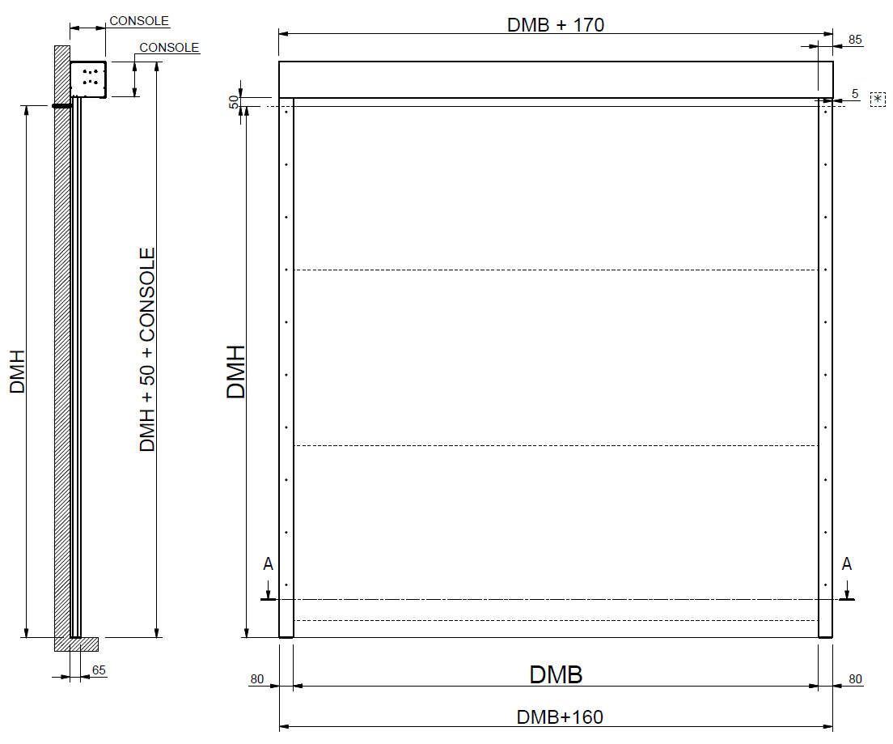

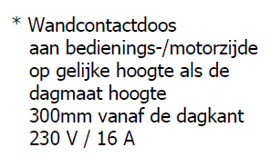

 |  |  | Maat | (min.) Afmeting |  | Omschrijving
 |  |  | DMB | 4,000 | mm | Dagmaatbreedte
 |  |  | DMH | 4,000 | mm | Dagmaathoogte
 |  |  | DMB+160 | 4,160 | mm | Totale deurbreedte (onderzijde)
 |  |  | DMB+170 | 4,170 | mm | Totale deurbreedte (bovenzijde)
 |  |  | DMH+50+CONSOLE | 4,300 | mm | Totale deurhoogte
 |  |  | CONSOLE | 250 | mm | kast hoogte
 |  |  | CONSOLE | 250 | mm | kast diepte
 |  |  | Type motor: |  | Buismotor 230V

 | ALLE AANGEGEVEN INFO VANAF MONTAGEZIJDE GEZIEN!

